상품제안서
아이스 블랙 무광 변색머그컵 | 상품코드: S41412

 |  |  |  |  |  |  | 02-713-8555 | www.synergygift.co.kr
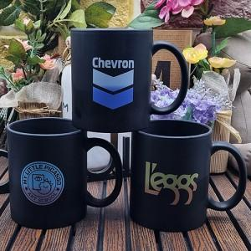

【상세/제작정보】 | <p><span style="font-size: 14pt;">※ 케이스 변경 별도 문의 바랍니다.</span></p><p>&nbsp;</p><p><span style="font-size: 14pt;">※ 기본수량 미만 발주 진행시 별도 문의 바랍니다.</span></p><p><span style="font-size: 14pt;">※ 운임비 별도 발생 됩니다.</span>&nbsp; &nbsp;</p>

【인쇄/포장옵션】 | 실크 / 포장불가능

【공급단가】 | 수량 | 100~ | 300~ | 500~ | 1,000~ | 3,000~
*VAT별도 | 단가 | 2,340원 | 2,210원 | 2,100원 | 2,050원 | 2,010원

【상품 URL】 | https://www.synergygift.co.kr:443/src/goods_detail.php?gdno=41412

